注文書
売れ行き良好書 |  |  | 大人気著者による イラスト技術書・技法書第2弾
キレイな入門書ができました！
OSやアプリケーションソフトの入門書の購買層において、女性の比率はいまや全体の6割に上ります（MYCOM調べ）。そこで、これまで以上に装丁やページ構成、色使いに気を配りました。もちろん内容も充実。「基本」と「応用」をバランスよく配置した「すっきり」「見やすく」「わかりやすい」新しいタイプの入門書です。

「イラスト解体新書」（ISBN9784839959647）で大人気の著者 ダテナオト氏によるイラスト技術書・技法書第2弾！

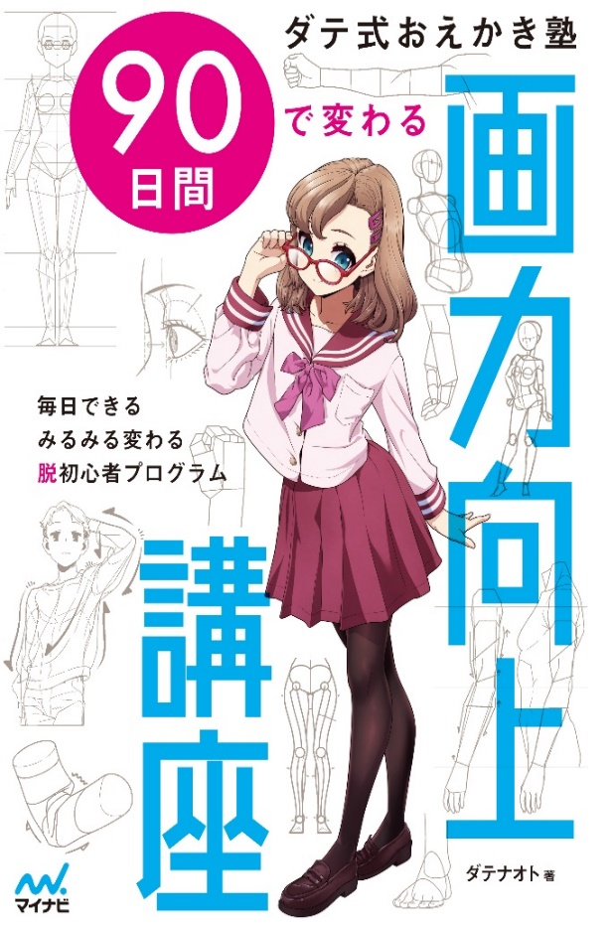 |  |  | ダテ式おえかき塾

 |  |  | 90日間で変わる

 |  |  | 画力向上講座

 |  |  | 書誌情報（予定） ●ISBN：978-4-86354-7452-7 ●著者：ダテナオト ●本体価格：2,200円＋税 ●判型：B5変 ●ページ数：192ページ

 |  |  | 本書の約90日間のプログラムに沿って人物イラストの描き方を学んでいくステップアップ式のイラスト技法書です。 ダテナオト氏ならでのロジカルで無駄のない解説で、毎日、順番に進んでいくだけで誰でも短時間でイラスト技術を向上することできます。 初級編では、イラストの基礎の基礎から人物の自然な立ち絵まで、中級編では、魅力的なポーズの付け方や構図、演出などもう一歩進んだ技術を学んでいきます。 取り上げるテーマは、ダテ氏の運営しているイラスト塾のデータをもとに、初心者・中級者がつまずきやすい箇所を厳選して解説していきます。 毎日コツコツと技術を向上させていきますが、90日の間にはお休みの日もあり、無理せず楽しく、自分のペースでレッスンを進めていくことができます。 【すぐに使える！ ４大特典】 ・練習用の女性ポーズ写真（データ形式：JPEG）写真協力：花玲るちか/るちかポーズ ・使用可能なイラスト素体集（データ形式：PSD/PNG） ・練習用のテンプレート（データ形式：PSD/PNG） ・未公開本文データ（データ形式：PDF）

03-6267-4033
03-6267-4033
売れています！
 |  | 書名 | ISBN | 本体価格 | 条件 | ご注文（希望数に○をつけてください。 |  | 左記以外の冊数はご記入ください
 |  | ダテ式おえかき塾90日間で変わる 画力向上講座 | 978-4-8399-7452-7 | 2,200円 | 注文 | ３冊・５冊

既刊 |  | 既刊セット名 | セット内容 | セット本体 | 条件 |  | セット注文
 |  | イラストスキルアップセット | 8点各3冊 | ¥50,280 | 注文
 |  | セット詳細および単品のご注文はこちら
 |  | 書名 | ISBN | 本体価格 | 条件 | 重版 |  | 単品 注文
 |  | イラスト解体新書 | 978-4-8399-5964ｰ7 | 2,090円 | 注文 | 25刷
 | デジタルツールで描く シリーズ | 感情があふれ出るキャラの表情の描き方 | 978-4-8399-5597-7 | 2,090円 | 注文 | 9刷
 |  | キャラクターを引き立てる髪の描き方 | 978-4-8399-5965-4 | 2,090円 | 注文 | 8刷
 |  | 服のシワと影の描き方 | 978-4-8399-6715-4 | 1,990円 | 注文 | 8刷
 |  | 魅力を引き出す女の子の服の描き方 | 978-4-8399-6258-6 | 1,980円 | 注文 | 4刷
 |  | 違いがわかるキャラクターの描き分け方 | 978-4-8399-6233-3 | 2,090円 | 注文
 |  | 明治・大正時代の洋装・和装の描き方 | 978-4-8399-7443ｰ5 | 2,200円 | 注文
 |  | サラリーマンの描き方 | 978-4-8399-6874-8 | 2,230円 | 注文

取次 |  | トーハン | ご担当者様名：

 |  |  | 貴店TEL： ( )

 |  |  | (株)マイナビ出版 販売部 販売課 〒101-0003 東京都千代田区一ツ橋2-6-3 一ツ橋ビル 2F TEL.03-3556-2731 ご注文FAX.03-3556-2743
番線

書店コード

貴店名

